CollectiveAccess
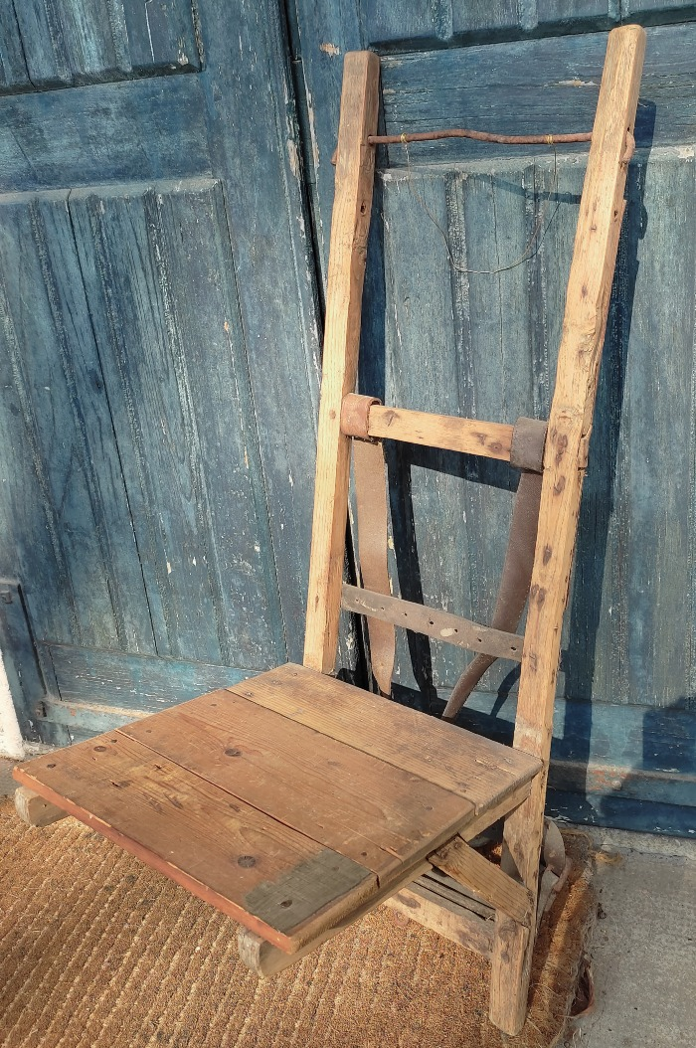
Image | Object | Description | Date
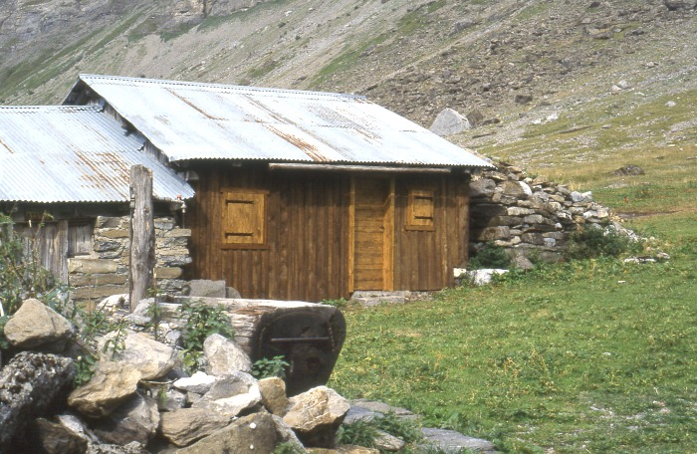 | Chalet d'Alpage (1-020) | Photo d'une lève en alpage
 | Crochet en bois (1-032) | Crochet en Bois pour le portage des tommes appartenant a André Moccand dit " Le Tonkin "
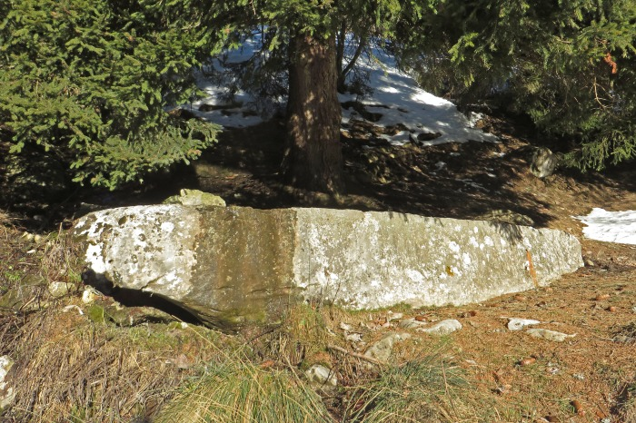 | Photo du bassin des Praz du Nant (1-024) | Photo du bassin en pierre des Praz du Nant
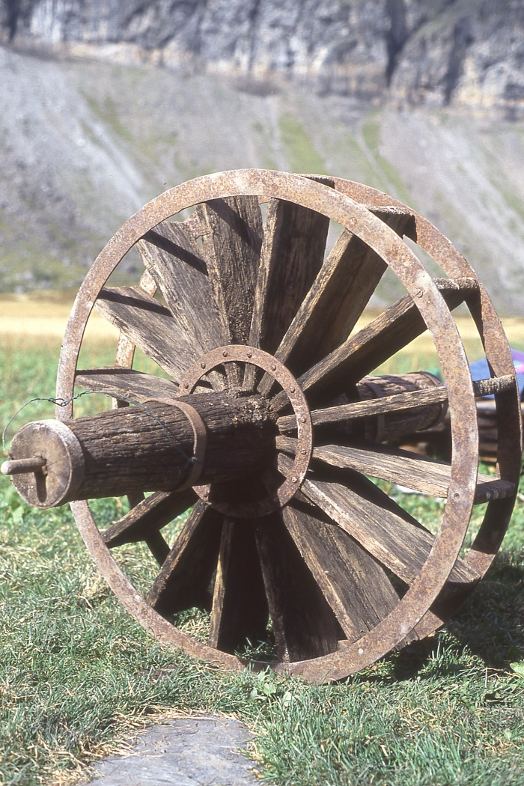
 | Roue D'Anterne (1-045) | Roue Hydraulique en bois Alpage d'Anterne

